Solicitud gráfica
 | Área: | Matemáticas |  |  | Fecha:
 | Grado: | 7
 | Título del tema: | La semejanza |  |  | ¿Cuaderno de estudio o recurso? | Recurso
 | Editor: |  |  |  | Motor del recurso | M3A

 | Código guión o recurso: | MA_07_12_REC170 | ← Para determinar este código, visite la hoja de Ayuda
 |  |  |  |  | ESPECIFICACIÓN DE ARCHIVOS A ENTREGAR
Núm. | Archivo Shutterstock o ruta en web | Imagen para: | Tipo | Ubicación de la imagen en el recurso M3A | Nombre imagen SMALL | Tamaño imagen SMALL | Nombre imagen ZOOM | Tamaño imagen ZOOM | Descripción | Observaciones
IMG01 | ver descripcion | Recurso M3A | Ilustración | Contenido | MA_07_12_REC170_IMG01.png | 110 x 110 px |  |  | Dos cuadrados, uno pequeño de lado 50 cm y uno grande de 1 m de lado.
IMG02 | ver descripcion | Recurso M3A | Ilustración | Contenido | MA_07_12_REC170_IMG02.png | 110 x 110 px |  |  | Dos triángulos rectángulos: - El pequeño de base 10 cm y altura 20 cm - El grande de base 300 mm y altura 60 cm | 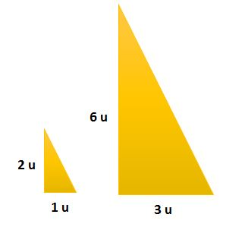
IMG03 | ver descripcion | Recurso M3A | Ilustración | Contenido | MA_07_12_REC170_IMG03.png | 110 x 110 px |  |  | Dos rectángulos: - El pequeño de base 4u y altura 2u. - El grand e de base 6u y altura 3u
IMG04 | ver descripcion | Recurso M3A | Ilustración | Contenido | MA_07_12_REC170_IMG04.png | 110 x 110 px |  |  | Dos cuadrados: - El pequeño de área 3 cm2. - El grande de área 81 cm 2 | 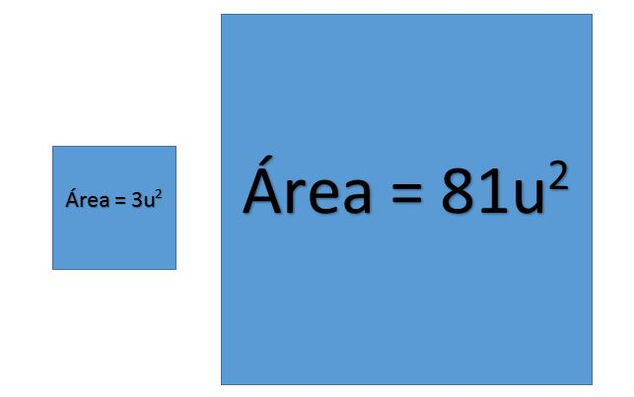
IMG05 | ver descripcion | Recurso M3A | Ilustración | Contenido | MA_07_12_REC170_IMG05.png | 110 x 110 px |  |  | Dos triángulos : - El pequeño de área 16 cm2 - El grande de área 2500 mm2 | 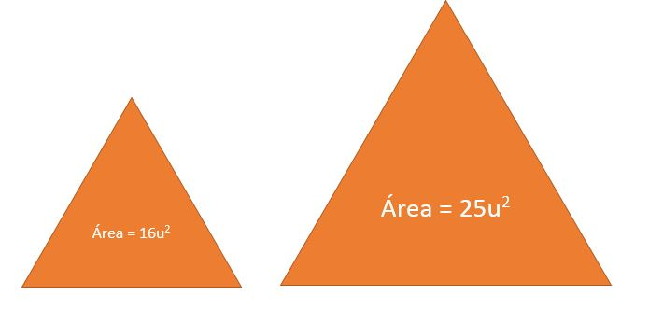
IMG06 | ver descripcion | Recurso M3A | Ilustración | Contenido | MA_07_12_REC170_IMG06.png | 110 x 110 px |  |  | Dos rectángulos: - El pequeño de área 49 m2 - El grand e de área 81 m2 | 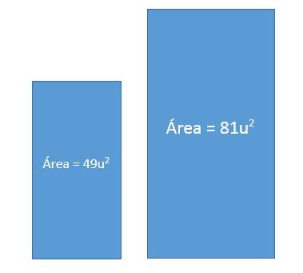

#VALUE! | ver descripcion | Recurso M3A |  |  | #VALUE! | #VALUE! | #N/A | #N/A

